タイトル画面
タイトル画面仕様書

 | ※タイトルは全て２Dで表現する

◆レイアウト
ここのボタンクリックでゲーム終了
×

1024px（要調整）

背景は青空

タイトルロゴ

512px（要調整）
1080px
ゲームメインがマウス操作
⇩
この部分をマウスクリック
でスタート(通信開始)

スタート

 |  |  |  | 1920px

◆アニメーション要素

タイトルロゴ
タイトルロゴ

スタート
カメラには
写らない部分
スタート
回転軸

 | ・タイトルのロゴ以外の部分と、雲(飛行オブジェクト)がタイトルロゴの周囲を回転する

 |  | ☆必要なプログラム
 |  |  | ・タイトルロゴの文字以外の部分を半時計回りに回転させる(20秒(要調整)で１周目安)
 |  |  | ・雲や飛行物体を時計回りに回転させる。回転軸はタイトルロゴとスタートボタンUI付近に(要調整)

 |  | ☆必要なテクスチャ
 |  |  | ・雲のイラスト(最低でも６種類以上は欲しい)
 |  |  | ・空を飛ぶオブジェクトのイラスト(気球・飛行船、その他作れるものがあれば)

◆レイヤーの前後関係

背景

 |  |  |  |  |  | 青空

雲など

 |  |  |  |  | 奥行きを出すために2～3層に分けて雲を回転させる。スピードは別々に

スタート
タイトルロゴ

前

ゲームメイン画面
ゲームメイン画面仕様書

 | ※ 建物のみ３Dオブジェクトを使用する、その他は現状２D

◆レイアウト |  |  |  |  |  |  |  |  |  |  | ◆必要UIリスト

〇位 スコア
〇位 スコア
〇位 スコア
〇位 スコア
あと
ターン
〇
 |  |  |  |  |  |  |  |  |  |  |  | 名称 | サイズ | 機能 | SE
 |  |  |  |  |  |  |  |  |  |  |  | 背景イラスト | 1080×1920 | 背景 | ×
 |  |  |  |  |  |  |  |  |  |  |  | マップチップA | 128×128 | フィールド１マス 建設前 | ×
０
 |  |  |  |  |  |  |  |  |  |  |  | マップチップB | 128×128 | フィールド１マス 建設後 | ×
 |  |  |  |  |  |  |  |  |  |  |  | マップチップC | 128×128 | フィールド１マス ランクアップ後 | ×
 |  |  |  |  |  |  |  |  |  |  |  | カード | 256×512 | 後に記載 | 〇
 |  |  |  |  |  |  |  |  |  |  |  | プレイヤーコスト | 256×256 | 手札コスト | △ | 7×１０ver
 |  |  |  |  |  |  |  |  |  |  |  | 順位表 | 256×512 | 現在のスコアと順位 | 〇
×３
 |  |  |  |  |  |  |  |  |  |  |  | 残りターン | 256×256 | ゲームの残りターン | 〇
 |  |  |  |  |  |  |  |  |  |  |  | 残りタイマー | 256×256 | １ターンの時間 | 〇
 |  |  |  |  |  |  |  |  |  |  |  | マウスポインター | 128×128 | マウスカーソル | ×

 | ☆必要なプログラム
 |  | ・背景 … アニメーションは画面が完成してから要相談
 |  | ・マップチップ … 建物が建つ前→マップチップA(平地)
 |  | … 建物が建った後→マップチップB(周囲道路) |  |  |  |  |  |  |  |  |  | マップチップはパターンに分けて描画する
 |  | … 連結ランクアップ後→マップチップC(周囲道路かつ連結部だけ道路なし)
 |  | ・残りターン … ゲーム終了までのターン数を描画、スタートは１０ターンから減算。カレンダー部分をめくるアニメーションが欲しい
 |  | ・残りタイマー … ゲーム終了までの残り時間(現状２０秒)を描画
 |  | ・順位表 … 現在の獲得スコアと４人の順位を表示する。スコア獲得時はアニメーションが欲しい
 |  | ・使用コスト … 使用したカードのコストに応じて数字の部分を減算する

◆カード |  |  |  |  |  |  |  | ・コスト…１～３が存在(明るいコインを、中→左→右の順でコストを表す)
 |  |  |  |  |  |  |  |  | はみ出してもよいので、一瞬でユーザーが理解できるように

名称
 |  |  |  |  |  |  |  | ・イラスト部分…ここと名前でカード内容がなるべくわかるように！

イラスト

 |  |  |  |  |  |  |  | ・テキスト…建物カード⇒獲得スコアを大きく表示
 |  |  |  |  |  | 201px |  |  |  | スコアとは別にランク２の時の獲得スコアも表示する

スコア(金額で表示)

テキスト

rank2 ⇒ スコア

 |  |  |  |  |  |  |  |  |  | アクションカード⇒内容を示唆する文章を、ポップな表現で記載する

 |  |  |  | 134px

 |  |  | ※ とにかくプレイヤーが、詳しい内容や数値がわからなくとも、直感的に理解できるデザインを心掛けること

◆フィールド

 |  |  |  |  |  |  |  |  | マップチップA |  |  | マップチップB |  |  | マップチップC

 |  |  |  |  |  |  | 7マス

 |  |  |  |  | 10マス

 | ☆必要なプログラム
 |  | ①建物が建っていないとき ②ランク１の建物が建っているとき ③ランク2の建物が建っているとき
 |  | この場合によってマップチップを三通り使い分ける必要がある。
 |  | さらにランク２の場合は2マスの連結している部分に合わせてマップチップCを回転させる必要がある

リザルト画面
リザルト画面仕様書

〇位 スコア
〇位 スコア
〇位 スコア
〇位 スコア
あと
ターン
〇
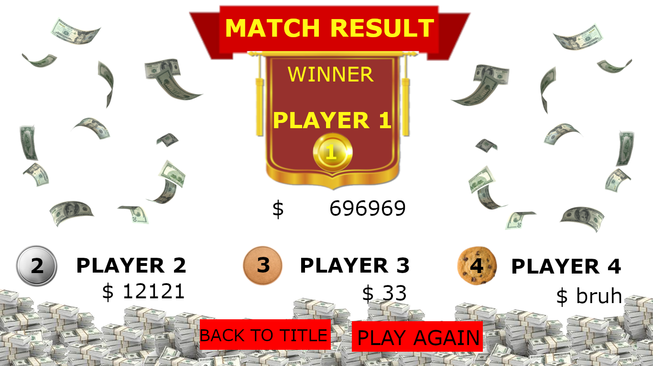

０

×３

